GUIDE
Guide d’organisation de votre événement écocitoyen
 | 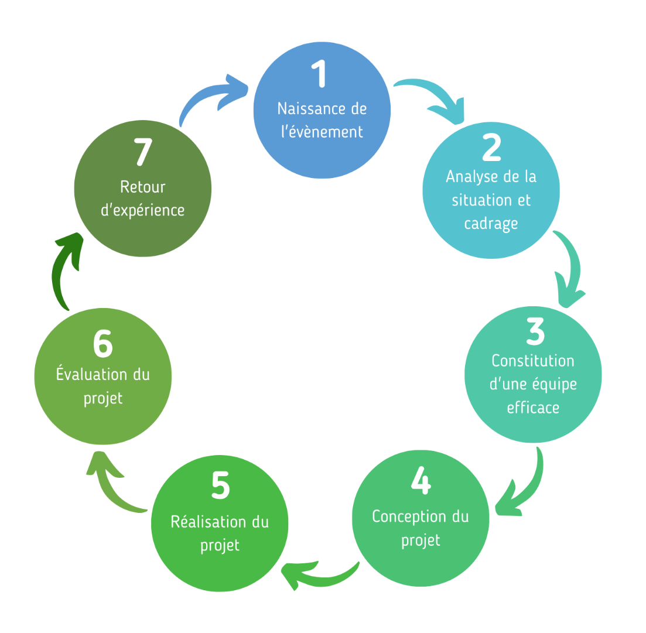

1 - Naissance d’un évènement écocitoyen
Organiser la réunion de naissance du projet évènement écocitoyen
Questions à se poser lors de la première réunion
2 - Analyse de la situation et cadrage du projet
Eléments de contexte
Outils existants
Acteurs existants
Budget
Charte de l’évènement
Définition du thème de l'évènement
Définition des objectifs concrets et des priorités
3 - Constitution d'une équipe efficace
Comment organiser la participation citoyenne
Répartir en commissions et engager une cohésion d’équipe
4 - Conception du projet
Communication événementielle
Une programmation réussie
Gestion et logistique écoresponsable
5 - Réalisation du projet
Rétroplanning pour l’organisation de l’événement
Planification de l’évènement
6 - Evaluation du projet
Auto-évaluation
Evaluation externe
7 - Retour d’expérience
Clôture festive
Bilan et préconisations

1 - Naissance d’un évènement écocitoyen
Il s’agira ici d’identifier les personnes initiatrices du projet, de réfléchir en équipe au sens d’un événement éco-citoyen, de trouver une raison d’être à l’événement et de formaliser des bonnes pratiques dans une charte qui indiquera des valeurs communes mise en avant par l’équipe et qui devront se décliner tout au long de la réalisation du projet. Quelques objectifs prioritaires seront définis pour servir de fils conducteurs à l’organisation du projet.

Modèle de compte-rendu de réunion à utiliser tout au long du projet
Fait | Tâche | Résultat attendu | Outil / Modèle / Support
Organiser la réunion de naissance du projet évènement écocitoyen
 | Décrire l’équipe initiatrice du projet | Liste des personnes + contacts | Fiche outil - Naissance : Tableau 1
 | S’assurer de la compréhension commune de ce que veut dire un événement écocitoyen et de ce que cela implique. | Définition partagée et clarifiée de ce qu'est un événement écocitoyen et la manière dont cela s'applique au projet d'événement. | Fiche outil - Naissance : Tableau 2
Questions à se poser lors de la première réunion
 | Réfléchir sur la raison d’être de l'événement écocitoyen et la définir. | Liste et partage des attentes de chacun. Alignement sur la vision et le choix d’un événement récurrent ou unique. | Fiche outil - Naissance : Tableau 3
 | Se poser les bonnes Questions dès la première réunion de l’équipe projet pour cadrer et garder le fil conducteur tout au long du projet. | Clarification du besoin : Pourquoi (cet événement) ? Choix du public cible : Pour Qui (à qui s’adresse-t’on en priorité) ? Choix des activités : Quoi ? | Fiche outil - Naissance : Tableau 3
 | Communiquer en 1 phrase pour être efficace et efficient. | Réalisation de la phrase de communication engageante: « Nous allons … (verbe) dans le but de... (verbe) en s’appuyant sur... » | Fiche outil - Naissance : Tableau 4
 |  |  | Légende : texte bleu souligné : outil présent dans les onglets adjacents texte gris : outils à se procurer en dehors du guide

2 - Analyse de la situation et cadrage du projet
Il s’agira ici de rechercher et de prendre connaissance de toutes les sources d’informations et outils qui sont déjà présents sur mon territoire et qui pourront faciliter par la suite l’organisation de l’évènement. Cela donnera lieu à la création d’une base de données qui sera une ressource pour tous durant la conception du projet. A l'aide de ces informations et des reflexions issues de la naissance de l'évènement, il s'agira de mieux définir le projet

Fait | Tâches | Résultats attendus | Outil / Modèle / Support
Eléments de contexte
 | Rechercher en équipe les éléments du contexte dans lequel s'inscrit le futur évènement | Bonne connaissance du contexte et des facteurs qui pourraient impacter mon événement | Fiche outil - Analyse : Tableau 1
 | Rechercher des informations sur des expériences passées de ma commune | Retour d’expériences passées, prise de connaissance des outils/contacts/budgets | Fiche outil - Analyse : Tableau 2
Outils existants
 | Rechercher et sélectionner des outils existants à ma disposition | Mise en place rapide d’outils pratiques et pertinents | Fiche outil - Analyse : Tableau 3
Acteurs existants
 | Rechercher et répertorier des acteur.ice.s de mon territoire | Base de données de potentiels partenaires pour mon événement | Fiche outil - Analyse : Tableau 4
Budget
 | Rechercher des informations et tableaux de budget passés | Potentiels éléments d’information sur les ordres de grandeur de principaux postes de mon futur budget | Fiche outil - Analyse : Tableau 5
 | Etablir un budget prévisionnel | Vision claire des différents postes de dépense | Modèle à élaborer
Charte de l’évènement
 | Réaliser la charte de l’Évènement Écocitoyen | Établissement d’une brève description du cadre de l’évènement qui sera diffusée et devra être acceptée par les partenaires de l'événement. | Fiche outil - Cadrage : Tableau 1
Définition du thème de l'évènement
 | Définir un ou des thèmes auxquels l'ensemble de l'évènement feront référence | Choix de s'inspirer ou de s'inserer dans un évènement institutionnel mondial, européen ou national ou non Aide à la décision et au cadrage pour toutes les futures étapes | Fiche outil - Cadrage : Tableau 2
Définition des objectifs concrets et des priorités
 | Définir 5 objectifs prioritaires max | Déclinaison en: - Objectifs pour le jour J - Objectifs pour le long terme - Évaluations quantitatives et qualitatives | Fiche outil - Cadrage : Tableau 3

Ne pas oublier : aides au financement
Je me renseigne sur d'éventuelles aides et/ou subventions possibles suivant les différentes échelles du territoire
Par exemple : https://aides-territoires.beta.gouv.fr/programmes/fonds-vert/?integration=&targeted_audiences=&perimeter=108579-eurometropole-de-strasbourg&text=&apply_before=&is_charged=all&action=search-filter ]

3 - Constitution d'une équipe efficace
Il s’agira ici de prendre un temps pour construire l’équipe (et d'éventuelles commissions de travail) de façon à répartir les tâches efficacement et de maintenir une cohésion entre les organisateurs tout au long du projet.

Fait | Tâche | Résultat attendu | Outil / Modèle / Support
Comment organiser la participation citoyenne
 | Informer les citoyens et recruter des personnes motivées pour démarrer et gérer le projet. | Recensement des contacts et des recrutements des personnes (conseil municipal, associations, habitants...) qui vont participer au projet avec leur souhait d’implication. | Fiche outil - Equipe : Tableau 1
...

Fiche outil - Naissance
Méthode utilisée : création d’un nuage de mots.
Outil utilisé : Exple gratuit : https://nuagedemots.co/
5 mn : Chaque participant.e écrit sur des post-it un mot qu’il.elle associe à un EE (1 mot par post-it).
5 mn : chacun.e lit ses mots qui sont saisis par l’A pour former un nuage de mots
Le groupe commente le nuage de mots
10 mn : le groupe détermine une définition de l’Evènement Ecocitoyen
Fiche outil : Naissance d'un évènement écocitoyen

Tableau 1: L’équipe initiatrice du projet

Nom Prénom | Fonction /représentant | Adresse mail | Tél

Exemple
Tableau 2: Définition de l’évènement écocitoyen

Mot | Nuage de mots |  |  | Mot | 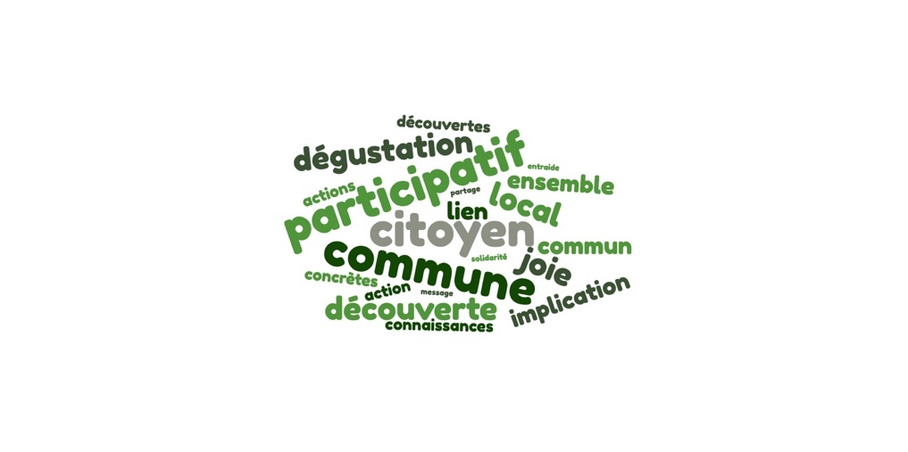 Nuage de mots
Définition |  |  |  | Définition | - évènement écoresponsable (à adapter au point de départ du lieu) et qui peut s’inscrire dans un autre évènement qui ne l’est pas forcément - qui propose des actions communautaires partagées - visant à développer le sens écocitoyen des participants à titre individuel et collectif (ie permettre un questionnement, une remise en question en soi, qui implique ensuite des changements de comportements, agrandir son angle de vue) - met en valeur les actions, les comportements qui existent déjà sur le territoire - dans lequel on retrouve les 3 piliers du développement durable : environnemental, social et économique des activités humaines
Quelles sont les préoccupations, les visions et les attentes des élus, des citoyens face à ce projet ?
Possibilité d'utiliser la méthode de brainstorming, d’outils d’intelligence collective
Tableau 3: Réflexion sur la raison d’être de l’évènement écocitoyen et les questions à se poser

Il peut s’agir d’un objectif :
- De cohésion interne : fédérer et les citoyens de la commune sur une ou des thématique DD (de l’énergie, de l’eau, des déchets, de l’alimentation, de la mobilité durable, de la biodiversité, du numérique...)
- De notoriété : accroître la notoriété et la visibilité de la commune, des acteurs locaux sur le sujet de l’écocitoyenneté
- Sensibilisation : augmenter la prise de conscience des enjeux DD.
À échelle individuelle :
Donner des clés de lecture de la transition écologique et solidaire
Sensibiliser les participants à une consommation plus durable
Engager des changements de comportements
À échelle collective :
Impulser une dynamique collective sur le territoire
Créer des liens intergénérationnels et culturels
Former des citoyens qui seront des ambassadeurs à l’échelle locale
Donner de la visibilité aux pratiques de la consommation responsable
Se servir de cette expérience pour faire évoluer les pratiques
Avoir des résultats mesurables et chiffrés ....
Un événement est organisé pour répondre à un besoin précis de la commune. Il est indispensable en premier lieu d’identifier un et un seul objectif principal qu’il doit atteindre
cf : liste ci-contre
 |  | Les attentes et la vision des élus
Pour information: partage ou rappel de la vision "générale"
Questions concernant l'évènement |  | Réponses
Le besoin | Pourquoi ?
Quel est le public cible prioritaire?
Et les animations adéquates
(ouvrir sa réflexion le plus largement possible dans sa recherche de solutions).
cf Liste des campagnes de sensibilisation institutionnelles
Public cible | Pour Qui ?
Activités | Quoi ?
Détermination de la fréquence de l'évènement
Evènement écocitoyen unique |  | ou Evènement écocitoyen récurrent

Si votre événement est récurrent:
Pourquoi avait-il été créé à l’origine ? Est-ce que ces motifs demeurent toujours valables aujourd’hui ? Sinon, de quelles nouvelles réalités doit-il tenir compte ?
Quels points positifs et négatifs sont ressortis de ces expériences ?
Idéalement, on devrait pouvoir résumer l’objectif en une phrase simple qui illustre le message à partager à notre cible
Tableau 4: La phrase de communication

Nous allons … (verbe) dans le but de …(verbe) en s’appuyant sur …

Fiche outil - Analyse
Fiche outil : Analyse de la situation

L’étape d’analyse de la situation, souvent oubliée, permet de faire le point sur les informations et outils dont nous disposons en début de projet et où aller chercher les ressources fondamentales pour la suite : elle permettra de gagner un TEMPS PRÉCIEUX lors des étapes suivantes et sera une base réutilisable pour d’autres projets
Tableau 1: Question à se poser sur le contexte dans lequel s'inscrit mon événement
Questions à se poser |  | Tour de table / éléments de réponse / éventuellement piste à suivre
Les citoyens ont-ils exprimé des demande particulière sur certaines thématiques? animations?
Y-a-t-il des projets récents sur la commune à mettre en avant ? ( aménagement d'un plan d'eau, inauguration d'une salle, insallation de panneaux solaires...)
Y a t-il des impératifs en terme de calendrier ? (période creuse pour la commune, vacances scolaires, événement national à intégrer...)
Y-a-t-il des dynamiques de territoire (département/région/nationale) dans lesquelles l'événement pourrait s'intégrer ? (évolution des consignes de tri, Terre de jeux 2024...)
Y-a-t-il un ou des événements sur d'autres territoires dont il peut être intéressant de s'inspirer ?

Tableau 2: Recherche des expériences passées de ma commune
Elements recherchés | Questions à se poser |  | Sources d'informations
Liste d'événements passés de ma commune | Quels types d'événements ma commune a-t-telle organisés ces dernières années? |  | Site internet, bulletin communal, documents internes à la mairie, membres du conseil municipal, agent.e.s de la mairie

Des points de références pour la future conception du projet | Parmi ces événements y a t-il des éléments qui pourraient me servir de référence ? Question à se poser au sens large : lieu/date/budget/organisation interne/thématique/communication/participation citoyenne... |  | La liste des événements et informations trouvés à l'étape précédente

Retour d'expérience : points forts et points de vigilance | Qui étaient les organisateur.ices de ces événements ? Puis-je échanger avec eux? |  | Anciens organisateurs/documents d'organisation/ partenaires de l'événement ciblé

Méthodes et/ou outils opérationels et adaptés à réutiliser | Est-ce que certaines méthodes et/ou outils pertinents peuvent être utilisés pour l'organisation de mon événement? |  | Compte rendus, documents, outils existants

Partenaires déjà en lien avec ma commune | Est-ce que certain.es acteur.ices des précédents événements pourraient être pertinents pour ma future organisation d'événement? |  | Compte-rendus, listes des acteurs, des partenaires

Tableau 3: Recherche et sélection des outils existants à ma disposition

Type d'outil mobilisable | Futur utilisateur.ices (comité de pilotage/commission x) | Sous quelle forme se présente-t-il? (papier/informatique/oral) et où se trouve-t-il? A réutiliser, modifier ou adapter si nécessaire
Planning / rétroplanning | TOUS
Modèle de charte | comité de pilotage
...
Modèle de compte rendu de réunion | comité de pilotage
Plan de communication | commission communication
Questionnaire d'évaluation | comité de pilotage
Modèle de bilan de l'événement | comité de pilotage

Tableau 4: Recherche des acteur.ice.s de mon territoire

Ce listing de personnes ressources rassemblera les informations de contacts et fera gagner beaucoup de temps à l’équipe initiatrice lors des étapes suivantes
Echelle du territoire | Type de contact (Institutionnel/Associatif ou citoyen/Privé) | Nom de la structure/organisme/entreprise | Compétences, services proposés | Nom, Prénom, Fonction de la personne à contacter | Mail et numério de téléphone de la personne à contacter
Communale | Institutionnel | Mairie | création de visuel, communication externe | Mme xxxxx, chargé de communication | XXXX@ccc.fr - 06 xxxxx
 | Associatif ou citoyen | Société des jardins familiaux de XXX | visite jardin, formation, lieu | Mr YYYYY, membre de l'association | XXXX@ccc.fr - 06 xxxxx
 | Indépendant ou entr privée | Boulangerie du bourg | Alimentation, savoir faire, produits bio | Mme ZZZZ, cheffe d'entreprise | XXXX@ccc.fr - 06 xxxxx

Eurométropolitaine | Institutionnel | Eurométropole de Strasbourg-Service communication et education à l'environnement | 3 services proposés: 1. animation de réunions de concertation avec les citoyens 2. catalogue d'atelier/animations gratuites 3. prêt de jeux éducatifs | Mme DUPIN Amandine chargée de mission écocitoyenneté | Amandine.DUPIN@strasbourg.eu
 | Associatif ou citoyen | Zéro Déchet Strasbourg | catalogue d'animations

Départementale | Associatif ou citoyen | Ecomanifestation Alsace

Régionale | Institutionnel | Région Grand Est

National | Institutionnel | ADEME

Européenne

International
...

Fiche outil - Cadrage
Fiche outil : Cadrage du projet

Issue de la raison d’être
Réflexion :
- sur la démarche responsable
- sur la participation citoyenne
pour l’organisation et le montage de l’évènement
Tableau 1: La charte
Les critères à respecter = cadre | Cadre | Hors cadre
Thème principal récurrent | L'EAU
Vaisselle | Couverts en bois | Plastique
 | Gobelets réutilisable
Repas | Proposer au minimum 1 repas végétarien | 0 repas Bio
Commerces et artisans | Commerces et artisans Locaux majoritaires | 0 artisan ou commerce bio
Gestion des déchets | Tri des déchets pour tous les stands
Participation citoyenne | Sensibilation aux enjeux du Developpement Durable
 | Participation via des ateliers d'animation aux Développement Durable

Tableau 2: Liste des campagnes institutionnelles
 | Institution Pilote | Période habituelle | Déscription | Liens d'aide à l'organisation | Exemple de thématique
LES SEMAINES INSTITUÉES | Ministère de la transition écologique et solidaire pour l'UE depuis 2015 | mi -septembre/début oct | Fonctionne comme un appel à projets. Possibilité d'organiser une ou plusieurs actions (conférence, activité associative, visite, escape game…) et les inscrire sur une plateforme d’inscription européenne. | https://esdw.eu/?lang=fr | L'édition 2022 "Agir au quotidien"
La Semaine européenne du développement durable (SEDD)
La Semaine européenne de la réduction des déchets (SERD) | ADEME | début novembre | Temps fort de mobilisation pour mettre en lumière et essaimer les bonnes pratiques de production et de consommation qui vont dans le sens de la prévention des déchets Fonctionne également sur un système d’appel à projets. Ouverte aux associations, écoles, collectivités territoriales, entreprises… | https://serd.ademe.fr/les-idees-danimation | 19 au 27 novembre 2022 sur le thème du Textile
Semaine européenne des mobilités | Ministère de la Transition écologique et de la Cohésion des territoires | 16 au 22 septembre | Sensibiliser sur les transports polluants. Elle fonctionne, comme ses consœurs, sur un système d’appel à projets, les initiatives retenues étant recensées selon la région d’intervention sur le site de la campagne. | https://mobilityweek.eu/campaign-resources/ | 2022 "meilleures connexion"
LES JOURNÉES MONDIALES | ONG | novembre ou décembre | Cette journée mondiale a été créée à l’initiative de plusieurs ONG afin de rappeler la menace du réchauffement climatique et la nécessité d’agir pour en limiter les effets. Elle vise à faire prendre conscience aux populations l’importance des changements climatiques qui impactent de plus en plus les populations. |  | une seule terre
Journée mondiale du climat
Journée mondiale de l'eau | ONU | 2023-03-22
Journée internationale de la diversité biologique |  | 2023-05-22
Journée mondiale de l'environnement |  | 2023-06-05

Tableau 3: Définition et Suivi des objectifs
Jour J / Long Terme | Objectif | Indicateur | Cible | Résultat | Concluant O/N | Commentaires | Décision pour le futur
Jour J | Sensibiliser le public aux enjeux du Développement Durable | Nombre de personnes attendues pour l'évènements | xxxxx
Long Terme | Sensibiliser les habitants aux enjeux climatiques et à l'impact de l'habitat sur l'énergie (consommation et coût) | Nombre d'audits thermiques réalisés et /ou demandés dans la commune dans les 6 mois qui ont suivi l'évènement | xxx

3 à 5 objectifs seront à choisir comme étant prioritaires, les autres objectifs peuvent être établis et suivis ; ils pourront servir de référence dans le cadre d’une évolution souhaitée de l’évènement
Ils doivent être en lien avec votre besoin et le public cible.
Les objectifs doivent être clairs et concrets (mesurables) et définis dans le temps pour pouvoir mesurer leur réussite et évaluer le succès de votre évènement écocitoyen.

Fiche outil - Equipe
Fiche outil : Constitution d'une équipe efficace

Tableau 1: Recrutement pour une équipe efficace
Nom Prénom | Fonction /représentant | Adresse mail | Tél | Date contact | Commentaires | Souhait choix commission | Souhait leader commission

Contacts et recrutements au sein du conseil municipal, des associations, des habitants de la commune, des écoles, des institutions (centres aérés, hôpitaux, EHPAD...), des artisans, des commerçants
Tableau 2 : Le nom du projet et/ou la révision de la phrase de communication

Nom du projet:
Se référer à l’outil « Analyse de la situation : Tableau 1 : Recherche des expériences passées de ma commune »

Nous allons … (verbe) dans le but de …(verbe) en s’appuyant sur …

Cas 1 : groupe restreint pour l’équipe projet
Tableau 3 : Groupe restreint équipe projet / Leaders des thématiques

Thématiques | Leader : Nom Prénom | Adresse mail | Tél |  | Fréquence des réunions de l'équipe projet
...

Fiche outil - Planning jour J
...
Type d'activité | Nom de l'activité | Contact urgence (nom et tel) à supprimer si impression et diffusion | Animation | Horaires activité | Besoins | Check (OK / NOK) | Autres remarques (Conformité: sécurité, charte / signalisation...)
Conférence |  |  |  |  | Micro Matériel de projection Salle Electricité Rallonge/multiprise

Muni d'un plan d'implantation de chaque stand et activité
Reprise des besoins de chaque Stand (matériel, accès éléctricité, eau...)

